亚丰--模板
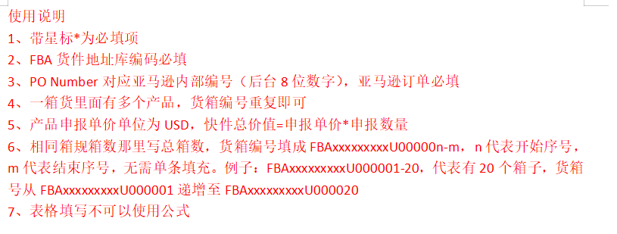
客户订单号* |  |  |  | 带电* |  |  |  | 店铺
服务* |  |  |  | 带磁* |  |  |  | 发件人地址编码
地址库编码* |  |  |  | 液体* |  |  |  | 发件人姓名
收件人姓名* |  |  |  | 粉末* |  |  |  | 发件人公司
收件人公司* |  |  |  | 危险品* |  |  |  | 发件人地址一
收件人地址一* |  |  |  | 报关方式* |  |  |  | 发件人地址二
收件人地址二 |  |  |  | 清关方式 |  |  |  | 发件人地址三
收件人地址三 |  |  |  | 交税方式 |  |  |  | 发件人城市
收件人城市* |  |  |  | 交货条款 |  |  |  | 发件人省份/州
收件人省份/州* |  |  |  | 派送方式 |  |  |  | 发件人邮编
收件人邮编* |  |  |  | VAT号 |  |  |  | 发件人国家代码(二字代码)
收件人国家代码(二字代码)* |  |  |  | 参考号一 |  |  |  | 发件人电话
收件人电话* |  |  |  | 参考号二 |  |  |  | 发件人邮箱
收件人邮箱 |  |  |  | 备注
PO Number* |  |  |  | 购买保险
箱数 |  |  |  | 保价
 |  |  |  | 投保币种
货箱编号* | 货箱重量(KG)* | 货箱长度(CM)* | 货箱宽度(CM)* | 货箱高度(CM)* | 产品英文品名* | 产品中文品名* | 产品申报单价* | 产品申报数量* | 产品材质* | 产品海关编码* | 产品用途* | 产品品牌* | 产品型号* | 产品销售链接 | 产品销售价格 | 产品图片* | 产品图片链接 | 产品重量(kg) | 产品带电* | 产品带磁* | 产品ASIN | 产品FNSKU | 产品SKU

